3
 |  |  |  |  |  |  | Santiago Serrano González
 |  |  |  |  |  |  | Octavio Andrés Prada Calderon
 |  |  |  |  |  |  | Juan David Ramirez Lopez
 |  |  |  |  |  |  | David Andrés Camelo Suarez

 |  |  |  | valor | venta | producción
 |  |  | Hombre | 3000 | 70 | 8
VARIABLES |  |  | Dama | 2000 | 60 | 5
X1 | Cantidad de relojes para hombre
X2 | Cantidad de relojes para dama |  | Horas producción: | 400

F.O MIN Z= | 3000X1+2000X2 | Esta función es de minimización, pues buscamos que los costos de la fabricación de relojes sean menores, cumpliendo las restricciones dadas

RESTRICCIONES
R.HORAS HOMBRE |  | 8X1 +5X2 <= 400
R CANTIDAD RELOJES MUJER |  | X2 >= 60
R CANTIDAD RELOJES HOMBRE |  | X1>=70
NO NEGATIVOS |  | X1,X2 >=0

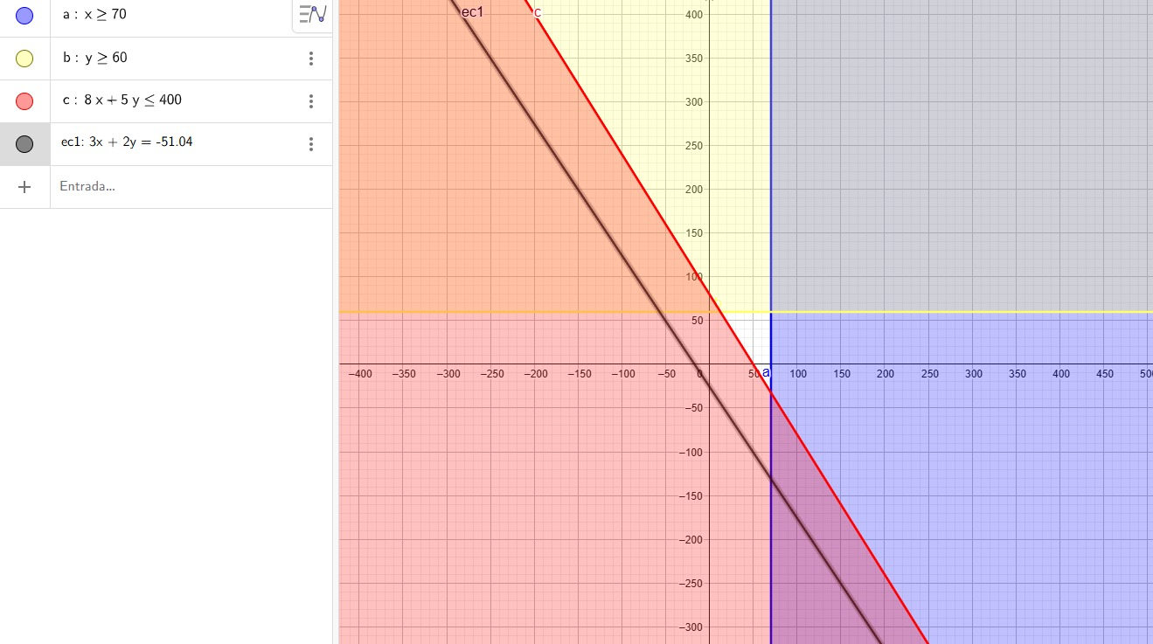

NO TIENE SOLUCIÓN: Como se puede apreciar en el gráfico, el máximo de restricciones que tienen un area común es de dos, por lo que no existe un área factible que involucre las 3 restricciones. Entonces. podemos concluir que este problema no tiene solución

6
 |  |  | Fibra de vidrio | Litros de resina | Catalizador (mg) | Utilidad
 |  | Recursos sema | 400 | 360 | 500 | -
 | X1 | Napoles | 8 | 6 | 5 | 6000
 | X2 | Milan | 5 | 6 | 10 | 9000

F.O Z MAX |  | Restricciones
6000X1 + 9000X2 |  | R FIBRA DE VIDRIO | 8X1+5X2 <= 400
 |  | R RESINA | 6X1+6X2 <= 360
 |  | R CATALIZADOR | 5X1+10X2 <= 500
 |  | No negatividad | X1,X2 >= 0
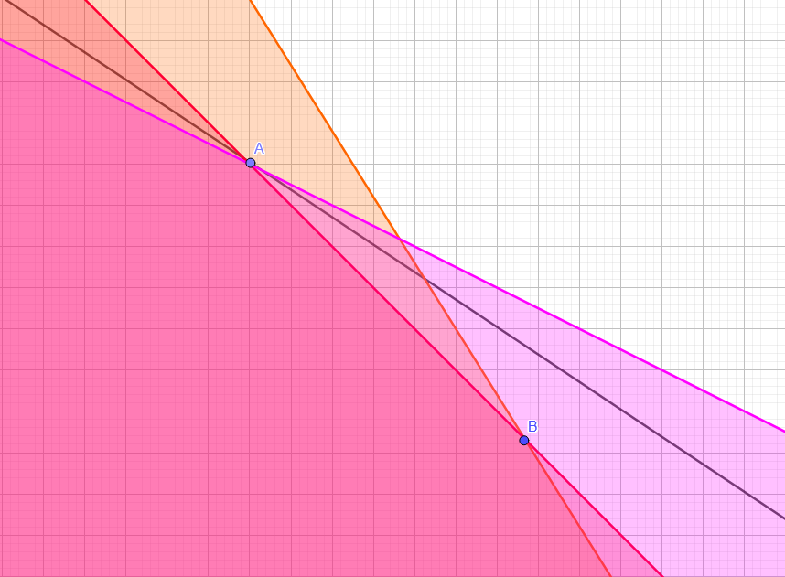

Reemplazando datos (Maximización)
Punto A (Maximización) | 20 | 40 |  | PUNTOS DE CORTE CON LOS EJES
F Vidrio | 8(20)+5(40) | 360 |  | R FIBRA DE VIDRIO
R RESINA | 6(20)+6(40) | 360 |  | X1 = 0 | X2=0
R CATALIZADOR | 5(20)+10(40) | 500 |  | X2 = 80 | X1=50
F.O | 6000(20) + 9000(40) | 480000
 |  |  |  | R RESINA
 |  |  |  | X1 = 0 | X2=0
Punto B | 100/3 | 80/3 |  | X2 = 60 | X1=60
F Vidrio | 8(100/3)+5(80/3) | 400
R RESINA | 6(100/3)+6(80/3) | 360 |  | R CATALIZADOR
R CATALIZADOR | 5(100/3)+10(80/3) | 433 |  | X1 = 0 | X2=0
F.O | 6000(100/3) + 9000(80/3) | 440000 |  | X2 = 50 | X1=100

SOLUCIÓN ÚNICA
La solución directa y única es x1=20 y x2=40, para obtener una utilidad máxima de la siguiente forma: Max Z:6000(20)+9000(40)=480000
Para esta solución se deben producir 20 tinas referencia Nápoles y 40 tinas referencia Milán para obtener una utilidad de 480000
En esta solución se consumen exactamente 360 litros de resina y 500 miligramos de catalizador, de modo que no sobrarían estos recursos
Se consumen también 360 metros de fibra de vidrio, y dado que teniamos disponibilidad de 400 metros, nos quedarían sobrando 40 metros

13
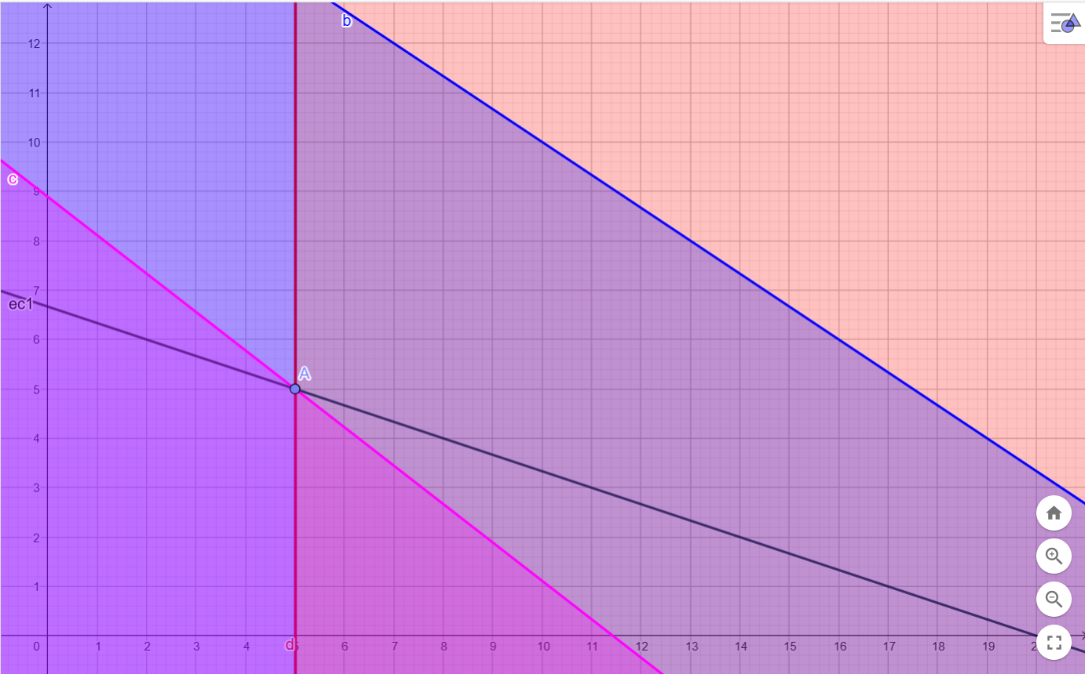
 |  | SOLUCION

VARIABLES:
X1 | Cantidad de salas a producir
X2 | Cantidad de comedores a producir

F.O MAX Z: | (14-12)X1 + (17-11)X2
 | 2X1 + 6X2
 |  | PUNTO OPTIMO:
RESTRICCIONES: |  | X1 = 5 | X2 = 5
R maquina 1 | 4X1+6X2 <= 100
R maquina 2 | 16X1 <= 80 | REEMPLAZO DE DATOS
R maquina 3 | 14X1+18X2 <= 160 |  | Funcion | Valor | Cumple
R venta salas | X1 >= 5 | F.O | 2*5+6*5 | 40
No negativos | X1,X2 >= 0 | R maquina 1 | 4*5+6*5 | 50
 |  | R maquina 2 | 16*5 | 80
 |  | R maquina 3 | 14*5+18*5 | 160
 |  | R venta salas | 5 | 5

 |  | ANALISIS | SOLUCIÓN ÚNICA
 |  | La solución directa y única es x1=5 y x2=5, para obtener una utilidad máxima de la siguiente forma: Max Z:2(5)+6(5)=40
 |  | Para esta solución se deben producir 5 salas y 5 comedores para obetenr una utilidad de 40
 |  | En esta solución se consumen 50 horas de la máquina 1, que tiene disponibilidad de 100, por lo que hubo un sobrante de 50 horas
 |  | En esta solución se consumen 80 horas de la máquina 2, que tiene disponibilidad de 80, por lo que no hubo sobrante
 |  | En esta solución se consumen 160 horas de la máquina 3, que tiene disponibilidad de 160, por lo que no hubo sobrante

